Fichas de Información
FICHA DE INFORMACIÓN DE MEDICIÓN DE RUIDO (1 de 2)

IDENTIFICACIÓN DE LA FUENTE EMISORA DE RUIDO

Nombre o razón social | Nuevos Pasos Restaurant
RUT | sin información
Dirección | Calle Liborio Guerrero N° 1, sector de Pelluco
Comuna - Ciudad | Puerto Montt
Teléfono | sin información

CARACTERIZACIÓN DE LA FUENTE EMISORA DE RUIDO

Tipo de actividad / dispositivo | Restaurant
Identificación ruido de fondo | No
Zonificación (sólo informativo)

CONDICIONES DE MEDICIÓN

Fecha medición | 14 de marzo de 2015
Periodo de medición
Temperatura (°C) | 10
Humedad (%) | 60
Velocidad del Viento (m/s) | 0.17
Hora inicio medición | 0:48:00
Hora término medición | 0:51:00
Nombre operador | José Moraga Emhardt

INSTRUMENTAL DE MEDICIÓN

Identificación sonómetro | Marca: Cirrus
 | Modelo: CR:162B
 | N° serie: G066122
Se deberá adjuntar Certificado de Calibración Periódica Vigente
Identificación calibrador acústico | Marca: Cirrus
 | Modelo: CR514
 | N° serie: 64895
Se deberá adjuntar Certificado de Calibración Periódica Vigente
Ponderación en frecuencia |  | Ponderación Temporal
Calibración en terreno

FICHA DE INFORMACIÓN DE MEDICIÓN DE RUIDO (2 de 2)

Identificación del Receptor N°

Dirección | Avenida Juan Soler Manfredini s/n,
Comuna | Puerto Montt
Piso | no aplica
Identificación ruido de fondo | no aplica
Teléfono | 65-2320800
Zonificación DS38
Zonificación IPT | SC-1
Se debe adjuntar el Certificado de Informaciones Previas

Identificación del Receptor N°

Dirección
Comuna
Piso
Identificación ruido de fondo
Teléfono
Zonificación DS38
Zonificación IPT
Se debe adjuntar el Certificado de Informaciones Previas

Identificación del Receptor N°

Dirección
Comuna
Piso
Identificación ruido de fondo
Teléfono
Zonificación DS38
Zonificación IPT
Se debe adjuntar el Certificado de Informaciones Previas

Solo se debe completar la información según el número de receptores a considerar. En caso de considerar más de 3 receptores, se debe imprimir y completar esta página según lo necesario.
El (o los) Certificado(s) de Informaciones Previas debe contener la información de la zonificación correspondiente a todos los receptores considerados.
Nota

Ficha de evaluación
FICHA DE EVALUACIÓN DE RUIDO POR LUGAR DE MEDICIÓN

 |  |  |  | Mayor |  |  |  | Seleccionar Condiciones
 | Leq | 55.2 |  | 55.2 |  |  |  | Medición: | Exterior
 | NPSmáx | 45.4 | 40.4 |  |  |  |  | Ventana: | No Aplica
 |  |  | NPSmáx - 5 | Mayor
Punto 1 | Leq | 53 |  | 53
 | NPSmáx | 46 | 41
 |  |  | NPSmáx - 5 | Mayor
 | Leq | 54.9 |  | 54.9
 | NPSmáx | 44.7 | 39.7
 |  |  | NPSmáx - 5 | Mayor
 | Leq | 0 |  | 0
 | NPSmáx | 0 | -5 |  |  |  | Leq + corrección ruido fondo |  |  |  | NPC
 |  |  | NPSmáx - 5 | Mayor |  | Leqprom(*) |  | Suma |  | Suma + Corrección ventana
Punto 2 | Leq | 0 |  | 0 |  | 54 |  | 54 |  |  | 54
 | NPSmáx | 0 | -5
 |  |  | NPSmáx - 5 | Mayor
 | Leq | 0 |  | 0 |  |  |  | 0 |  |  | 0
 | NPSmáx | 0 | -5 |  |  |  | Corrección Ruido de fondo |  |  |  | Corrección ventana
 |  |  | NPSmáx - 5 | Mayor
 | Leq | 0 |  | 0
Diferencia Corrección
10 o más 0 dB(A)
6 a 9 1 dB(A)
4 a 5 - 2 dB(A)
3 - 3 dB(A)
< 3 Med. Nula
Lugar Corrección
Exterior 0 dB(A)
Interior
V. Abierta + 5 dB(A)
V. Cerrada + 10dB(A)
 | NPSmáx | 0 | -5
 |  |  | NPSmáx - 5 | Mayor
Punto 3 | Leq | 0 |  | 0
 | NPSmáx | 0 | -5
 |  |  | NPSmáx - 5 | Mayor
 | Leq | 0 |  | 0 |  | Diferencia |  |  |  |  | Corrección ventana
 | NPSmáx | 0 | -5 |  |  | 54 |  |  |  |  | 0
 |  |  | NPSmáx - 5 |  | Leqprom - Leq ruido fondo
 |  |  |  |  |  |  |  |  |  |  | 0
 | Leq Ruido fondo(*) |  |  |  |  |  |  |  |  | Leq ruido de fondo + Corrección ventana

 |  |  |  |  |  |  |  | (*) Aproximar a números enteros

Ficha de Georreferenciación
FICHA DE GEORREFERENCIACIÓN DE LA MEDICIÓN DE RUIDO

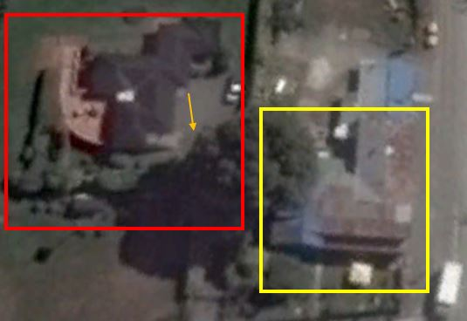 Nota: especificar distancias en metros
Origen (GoogleMaps, YahooMaps, Google SketchUp, etc.)
Escala de la imagen

Símbolo | Descripción
 | Emisor
 | Casa habitación
 | Punto de medición

